Hoja1
 | UNIVERSIDAD NACIONAL AGRARIA DE LA SELVA
 | UNIDAD DE ABASTECIMIENTO
 | Carretera Central Km. 1.21 - Tingo María - Huánuco
 | correo: cotizaciones@unas.edu.pe
 |  |  |  | N° | DIA | MES | Año
SOLICITUD DE COTIZACIÓN Nº 123-2026-UA-(BIENES) |  |  |  | 123 | 23 | 06 | 2026
 |  |  |  | NOMBRE O RAZON SOCIAL:
RUC: 20172356720 |  |  |  | DIRECCION:
e-mail: cotizaciones@unas.edu.pe |  |  |  | FAX/TELEFONO
ADQUISICIÓN DE UN PAQUETE AVANZADO DE DRON DISEÑADO PARA CREADORES DE CONTENIDO Y PROFESIONALES PARA EL LABORATORIO LABORATORIO DE SISTEMAS EMPRESARIALES DE LA UNIVERSIDAD NACIONAL AGRARIA DE LA SELVA |  |  |  | EMAIL:
 |  |  |  | RUC:
Nº |  | U.M | CANTIDAD | CUMPLE ESPECIFICACIONES TECNICAS |  | PRECIO UNITARIO | MONTO TOTAL
1 | DJI AIR 3S FLY MORE COMBO (DJI RC 2) | UNIDAD | 1 | 1 DJI AIR 3S 1 CONTROL REMOTO DJI RC 2 3 BATERIA DE VUELO INTELIGENTE 1 CENTRO DE CARGA DE BATERIA 1 JUEGO DE FILTROS ND (ND8/32/128) 1 BOLSA DE HOMBRE DJI 3 HELICES DE REPUESTO (PAR) 1 CABLE PD TIPO C A TIPO C 1 PROTECTOR DE CARDAN
Importe Total S /
Los precios deben ser expresados en Nuevos Soles , incluidos IGV, gastos de transporte y todos los gastos que puedan incidir en la entrega del bien.
LUGAR DE ENTREGA DEL BIEN: ALMACEN DE NUESTRA UNIVERSIDAD UBICADO EN LA CARRETERA CENTRAL KM 1.21 TINGO MARIA
INDICAR SI LOS PRECIOS INCLUYEN IGV:
Marque con un aspa (X) si esta en condiciones de cotizar o no respectivamente, devolver este documento firmado :
 | COTIZAR
 | NO COTIZAR

CONDICIONES DE LA PRESTACION:
 | PLAZO DE ENTREGA DEL BIEN (EN DIAS)
 | GARANTÍA (EN AÑOS, MESES Y DIAS)
 | PLAZO DE REPOSICION (EN DIAS)
 | LUGAR DE ENTREGA (ALMACEN DE LA UNAS)

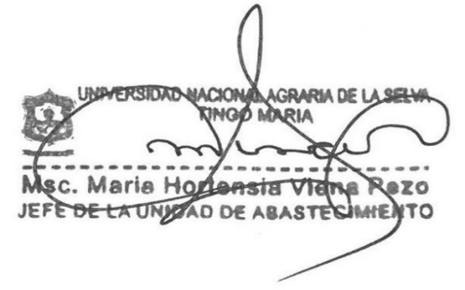

 |  |  |  | Firma y Sello del proveedor

